상품제안서
방수 15W 초고속 무선충전 마우스 장패드(800X300X4mm) | 상품코드: F23096

 |  |  |  |  |  |  | 02-412-0044 | www.easy1.co.kr
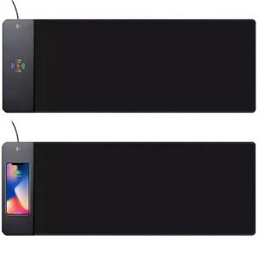

【상세/제작정보】

【인쇄/포장옵션】 | 실크 / 포장지포장

【공급단가】 | 수량 | 100~ | 300~ | 500~ | 1,000~ | 3,000~
*VAT별도 | 단가 | 14,000원 | 13,500원 | 13,000원 | 12,500원 | 12,000원

【상품 URL】 | https://dev.easy1.co.kr:443/src/goods_detail.php?gdno=23096

